別表三(一)
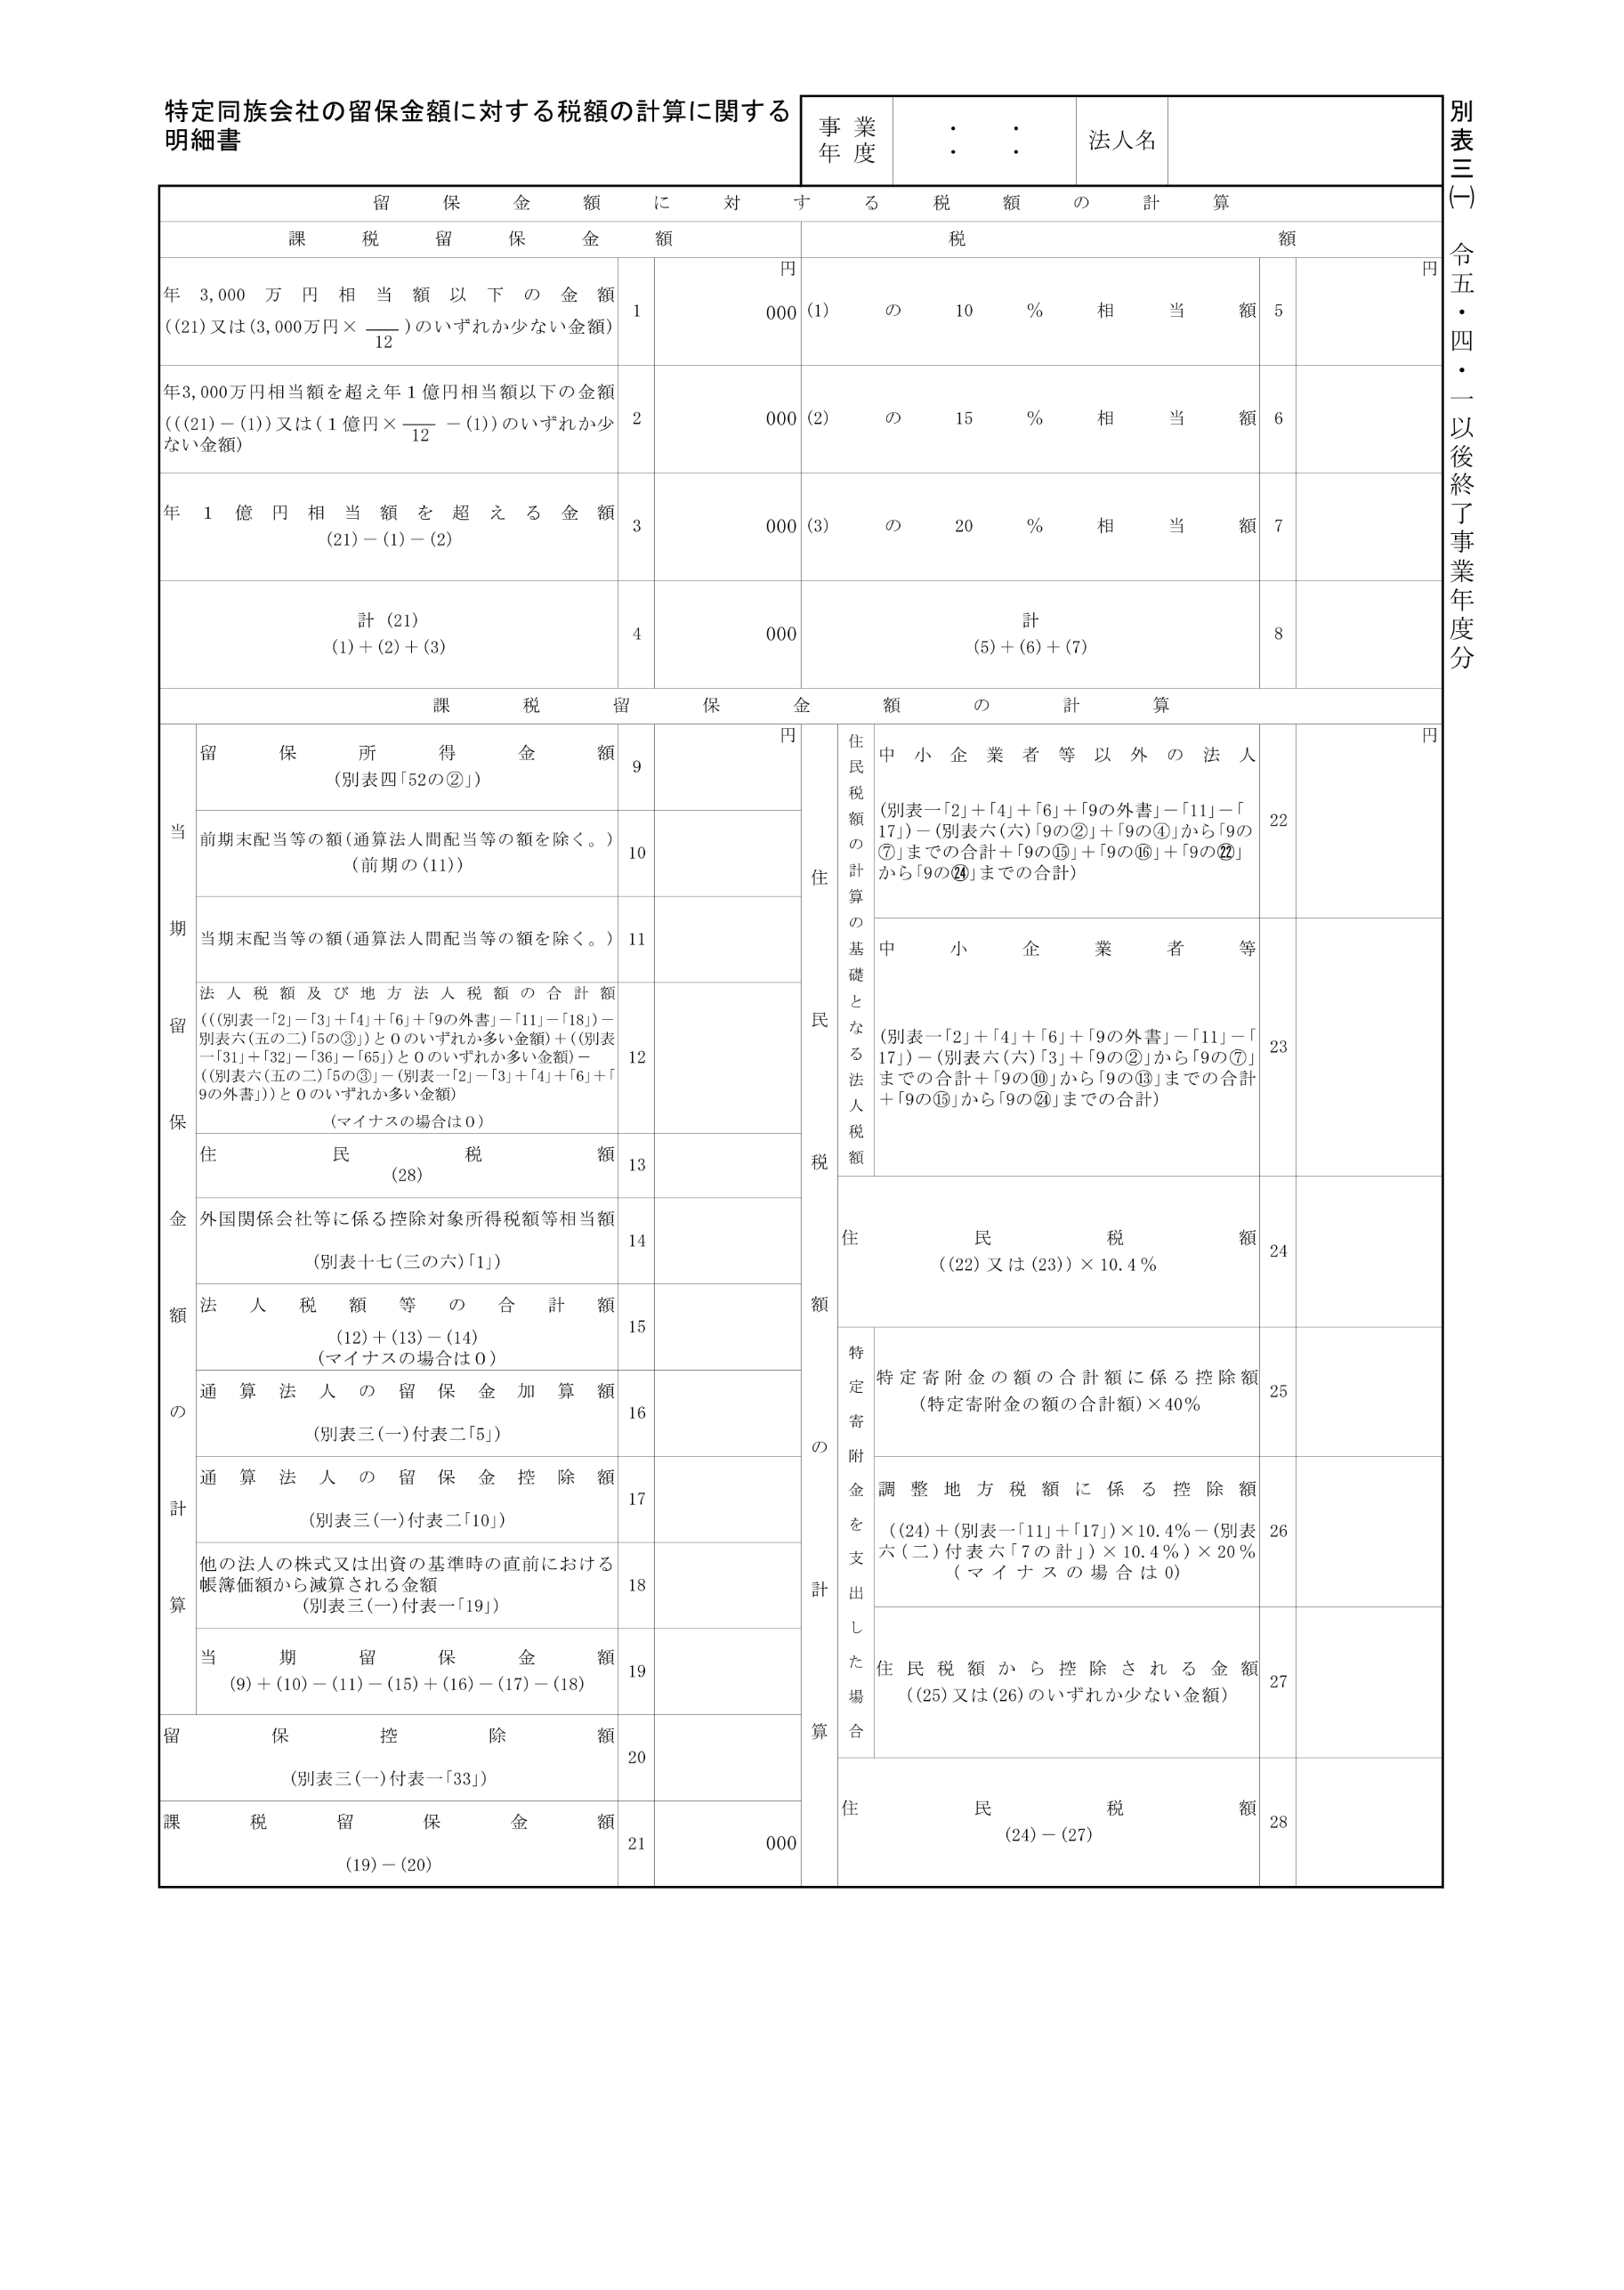
2023.4.1 2024.3.31

20,000,000

別表三(一)付表一
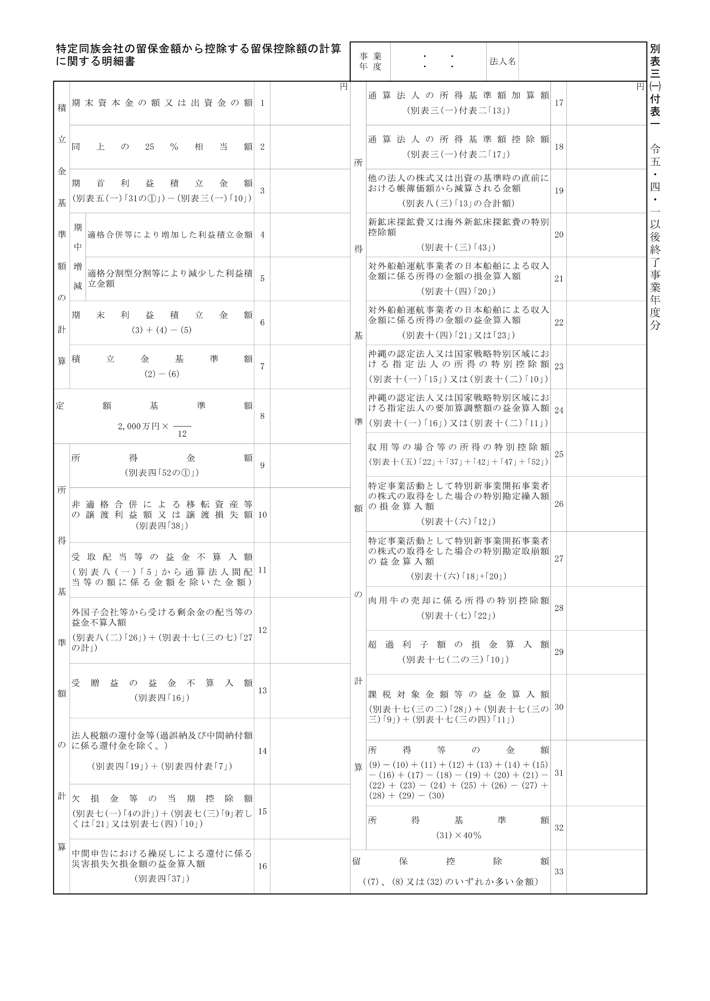
2023.4.1 2024.3.31
20,000,000
20,000,000

別表三(一)付表二
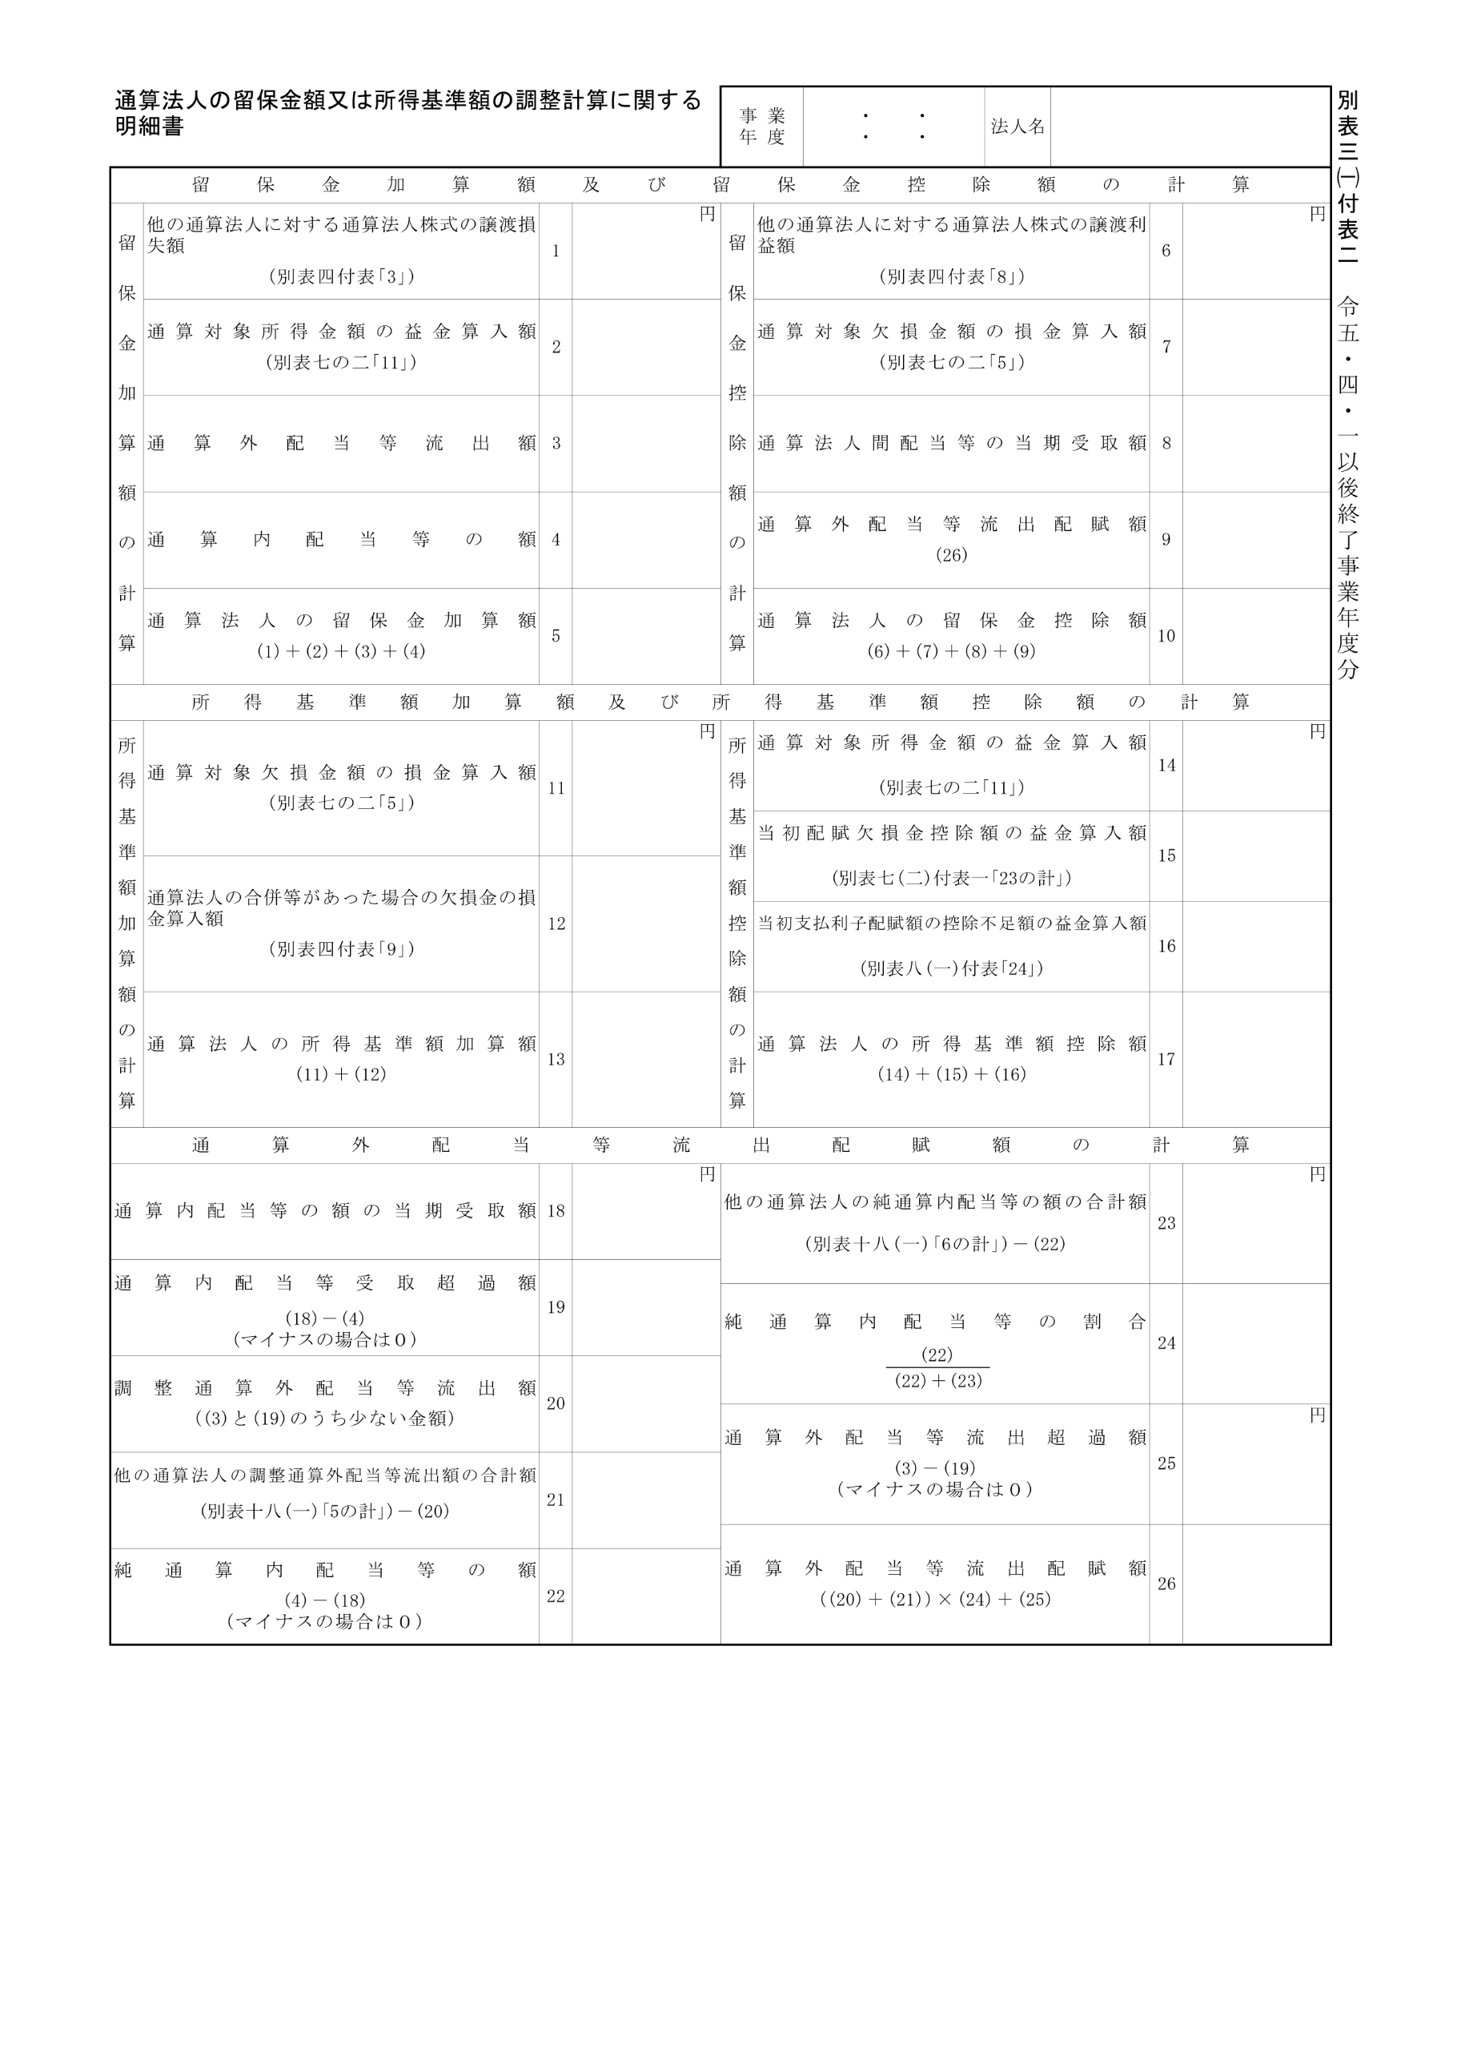
2023.4.1 2024.3.31

